Fiscal
RIVIERA

Descrição | % | 1 | 2 | 3 | 1º TRI | 4 | 5 | 6 | 2º TRI | 7 | 8 | 9 | 3º TRI | 10 | 11 | 12 | 4º TRI | Total
Receita Serviços |  | 0 | 1,209 | 440 | 1,649.02 | 269.50 | 508.50 | - | 778.00 | - | - | - | - | - | - | - | - | 2,427.02
Eventos Couvert |  | - | - | - | - | - | - | - | - | - | - | - | - | - | - | - | - | -
Eventos Locações |  | - | - | - | - | - | - | - | - | - | - | - | - | - | - | - | - | -
Eventos Rebate Fornecedores |  | - | - | - | - | - | - | - | - | - | - | - | - | - | - | - | - | -
Gifts |  | 0 | 1,209 | 440 | 1,649.02 | 270 | 509 | - | 778.00 | - | - | - | - | - | - | - | - | 2,427.02
Receita Comércio |  | 1,653,600 | 1,624,469 | 1,879,333 | 5,157,402.01 | 1,736,220.80 | 1,889,149.90 | - | 3,625,370.70 | - | - | - | - | - | - | - | - | 8,782,772.71
Eventos A&B |  | - | 13,720 | - | 13,720.00 | - | 34,779 | 3,780.00 | 38,559.00 | - | - | - | - | - | - | - | - | 52,279.00
Serviço (Gorjeta) |  | 209,560 | 204,126 | 236,750 | 650,435.75 | 219,080 | 225,238 | - | 444,317.50 | - | - | - | - | - | - | - | - | 1,094,753.25
Alimentação |  | 688,794 | 679,281 | 795,296 | 2,163,370.59 | 708,896 | 762,732 | -1,890.00 | 1,469,737.80 | - | - | - | - | - | - | - | - | 3,633,108.39
Bebida |  | 964,806 | 931,468 | 1,084,037 | 2,980,311.42 | 1,027,325 | 1,091,639 | -1,890.00 | 2,117,073.90 | - | - | - | - | - | - | - | - | 5,097,385.32
Artístico (couvert/shows) |  | - | - | - | - | - | - | - | - | - | - | - | - | - | - | - | - | -
Delivery |  | - | - | - | - | - | - | - | - | - | - | - | - | - | - | - | - | -
Outras Receitas Não operacional |  | 675 | 459 | 675 | 1,809.00 | 608 | 918 | - | 1,525.50 | - | - | - | - | - | - | - | - | 3,334.50
Total receitas |  | 1,863,834.76 | 1,830,262.81 | 2,117,198.21 | 5,811,295.78 | 1,956,177.77 | 2,115,813.93 | - | 4,071,991.70 | - | - | - | - | - | - | - | - | 9,883,287.48

ISS | 5.00% | 0.00 | 60.45 | 22.00 | 82.45 | 13.48 | 25.43 | - | 38.90 | - | - | - | - | - | - | - | - | 121.35
PIS | 0.65% | 10,318.46 | 10,144.55 | 11,729.90 | 32,192.91 | 10,835.77 | 11,791.60 | - | 22,627.37 | - | - | - | - | - | - | - | - | 54,820.28
COFINS | 3.00% | 47,623.67 | 46,820.99 | 54,137.99 | 148,582.65 | 50,011.24 | 54,422.77 | - | 104,434.02 | - | - | - | - | - | - | - | - | 253,016.66
ICMS | 4.00% | 66,143.98 | 64,978.77 | 75,173.32 | 206,296.08 | 69,448.83 | 75,566.00 | - | 145,014.83 | - | - | - | - | - | - | - | - | 351,310.91

IRPJ s/ Serviço | 32.00% | 0.01 | 386.88 | 140.80 | 527.69 | 86.24 | 162.72 | - | 248.96 | - | - | - | - | - | - | - | - | 776.65
IRPJ s/ Comercio | 8.00% | 132,287.97 | 129,957.54 | 150,346.65 | 412,592.16 | 138,897.66 | 151,131.99 | - | 290,029.66 | - | - | - | - | - | - | - | - | 702,621.82
IRPJ Não operacional | 100.00% | 675.00 | 459.00 | 675.00 | 1,809.00 | 607.50 | 918.00 | - | 1,525.50 | - | - | - | - | - | - | - | - | 3,334.50
IRPJ Adicional | 10.00% |  |  |  | 35,492.88 |  |  |  | 23,180.41 |  |  |  | - |  |  |  | - | 58,673.30
IRPJ Total |  | 19,944.45 | 19,620.51 | 22,674.37 | 97,732.21 | 20,938.71 | 22,831.91 | - | 66,951.03 | - | - | - | - | - | - | - | - | 164,683.24

CSLL s/ Serviço | 32.00% | 0.00 | 34.82 | 12.67 | 47.49 | 7.76 | 14.64 | - | 22.41 | - | - | - | - | - | - | - | - | 69.90
CSLL s/ Comercio | 12.00% | 17,858.88 | 17,544.27 | 20,296.80 | 55,699.94 | 18,751.18 | 20,402.82 | - | 39,154.00 | - | - | - | - | - | - | - | - | 94,853.95
CSLL Não operacional | 100.00% | 60.75 | 41.31 | 60.75 | 162.81 | 54.68 | 82.62 | - | 137.30 | - | - | - | - | - | - | - | - | 300.11
CSLL Total |  | 17,919.63 | 17,620.40 | 20,370.22 | 55,910.24 | 18,813.62 | 20,500.08 | - | 39,313.70 | - | - | - | - | - | - | - | - | 95,223.95

Vencimento mensal dia 10 (ISS) |  | 0.00 | 60.45 | 22.00 | 82.45 | 13.48 | 25.43 | - | 38.90 | - | - | - | - | - | - | - | - | 121.35
Vencimento mensal dia 20 (ICMS) |  | 66,143.98 | 64,978.77 | 75,173.32 | 206,296.08 | 69,448.83 | 75,566.00 | - | 145,014.83 | - | - | - | - | - | - | - | - | 351,310.91
Vencimento mensal dia 25 (PIS E COFINS) |  | 57,942.13 | 56,965.53 | 65,867.89 | 180,775.56 | 60,847.01 | 66,214.37 | - | 127,061.39 | - | - | - | - | - | - | - | - | 307,836.94
Vencimento trimestral dia 30 (IRPJ E CSLL) |  |  |  |  | 153,642.46 |  |  |  | 106,264.73 |  |  |  | - |  |  |  | - | 259,907.19

Simulação de 2025 no Simples Nacional

Descrição | Valor - R$ | Acumulado 12 meses |  | Faixa | % | Resultado | Dedução | % | Valor recolhimento DAS | Valor recolhimento ICMS | Custo total - R$ | Obs
Jan-25 | 282,315
Feb-25 | 282,315
Mar-25 | 282,315
Apr-25 | 282,315
May-25 | 282,315
Jun-25 | 282,315
Jul-25 | 282,315
Aug-25 | 282,315
Sep-25 | 282,315
Oct-25 | 282,315
Nov-25 | 282,315
Dec-25 | 282,315
Jan-26 | 273,702 | 3,387,775 |  | 5ª | 14.30% | 484,452 | -87,300 | 11.72% | 32,086.38 | - | 32,086.38
Feb-26 | 289,742 | 3,379,163 |  | 5ª | 14.30% | 483,220 | -87,300 | 11.72% | 33,947.71 | - | 33,947.71
Mar-26 | 291,050 | 3,386,590 |  | 5ª | 14.30% | 484,282 | -87,300 | 11.72% | 34,117.39 | - | 34,117.39
Apr-26 | 300,348 | 3,395,325 |  | 5ª | 14.30% | 485,532 | -87,300 | 11.73% | 35,227.26 | - | 35,227.26
May-26 | 296,088 | 3,413,359 |  | 5ª | 14.30% | 488,110 | -87,300 | 11.74% | 34,767.80 | - | 34,767.80
Jun-26 | 287,761 | 3,427,132 |  | 5ª | 14.30% | 490,080 | -87,300 | 11.75% | 33,819.60 | - | 33,819.60
Jul-26 | 279,317 | 3,432,578 |  | 5ª | 14.30% | 490,859 | -87,300 | 11.76% | 32,838.55 | - | 32,838.55
Aug-26 | 279,317 | 3,429,581 |  | 5ª | 14.30% | 490,430 | -87,300 | 11.75% | 32,832.35 | - | 32,832.35
Sep-26 | 279,317 | 3,426,584 |  | 5ª | 14.30% | 490,001 | -87,300 | 11.75% | 32,826.13 | - | 32,826.13
Oct-26 | 279,317 | 3,423,586 |  | 5ª | 14.30% | 489,573 | -87,300 | 11.75% | 32,819.90 | - | 32,819.90
Nov-26 | 279,317 | 3,420,589 |  | 5ª | 14.30% | 489,144 | -87,300 | 11.75% | 32,813.66 | - | 32,813.66
Dec-26 | 279,317 | 3,417,592 |  | 5ª | 14.30% | 488,716 | -87,300 | 11.75% | 32,807.40 | - | 32,807.40
 | 3,414,594 |  |  |  |  |  |  |  | 400,904.13 | - | 400,904.13
 |  |  |  |  |  |  |  |  |  |  | 11.74% | Alíquota efetiva

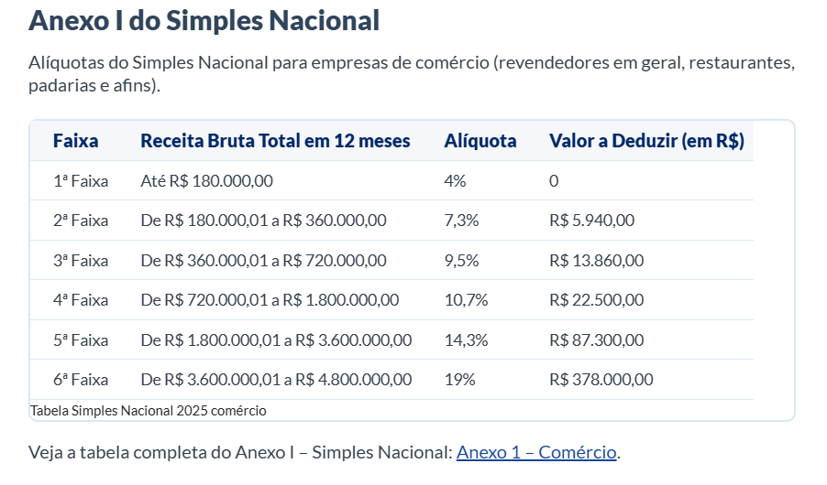
R$ - | R$ 180,000.00 | 4% | 1ª
R$ 180,001.00 | R$ 360,000.00 | 7.30% | 2ª
R$ 360,001.00 | R$ 720,000.00 | 9.50% | 3ª
R$ 720,001.00 | R$ 1,800,000.00 | 10.70% | 4ª
R$ 1,800,001.00 | R$ 3,600,000.00 | 14.30% | 5ª
R$ 3,600,001.00 | R$ 4,800,001.00 | 19% | 6ª

